Лист1
Россия, 153020, г. Иваново, ул. 12-я Сосневская, д. 3 +7 (920)377-60-64 www.divnienochi.ru divnienochi@mail.ru
!!!Бесплатная доставка до ТК в Вашем городе от 10 000 тыс.!!!
Фото | Товар | Характеристика | Размер | Цена
 |  |  |  | от 2 т.р. | от 20 т.р. | от 50 т.р.
ПОДУШКИ
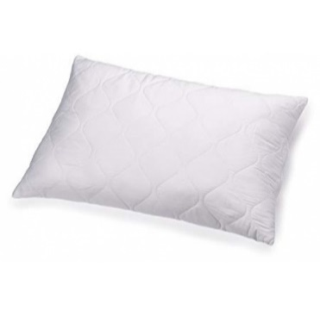 | Подушка из холофайбера*NEW, микрофибра, однокамерная | Ткань верха: микрофибра отбеленная(стёжка) Наполнитель: холофайбер*NEW Для изготовления этой модели используется ткань микрофибра белого цвета с тиснением, которая простёгана слоем термоскреплённого волокна, что придаёт изделию более привлекательный внешний вид и удобство во время отдыха. Наполнитель - Холофайбер*NEW - волокно самого нового поколения наполнителей, гипоаллергенное, пушистое. В использовании неприхотливое, легко стирается, прекрасно взбивается, хорошо держит форму. | 70х70 | 403 | 351 | 318
 |  |  | 50х70 | 305 | 273 | 247
 |  |  | 60х60 | 305 | 273 | 247
 |  |  | 50х50 | 273 | 227 | 201
 |  |  | 40х60 | 279 | 240 | 214
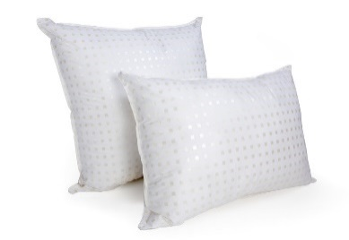 | Подушка из холофайбера*NEW, тик, однокамерная | Ткань верха: тик отбеленный (стёжка) 100% пэ Наполнитель: Холофайбер*NEW Для изготовления этой модели используется ткань тик, 100% пэ, белого цвета "с шашечкой", которая простёгана слоем термоскреплённого волокна, это придаёт подушке более привлекательный внешний вид и более комфортные ощущения во время сна на ней. По периметру подушки вшит атласный кант белого цвета. Наполнитель - Холофайбер*NEW - современное качественное волокно, гипоаллергенное, пушистое,, равномерно наполняющее чехол. В использовании этот наполнитель неприхотлив, легко стирается, прекрасно взбивается, хорошо держит форму. | 70х70 | 429 | 370 | 331
 |  |  | 50х70 | 331 | 286 | 260
 |  |  | 60х60 | 331 | 286 | 260
 |  |  | 50х50 | 273 | 234 | 208
 |  |  | 40х60 | 292 | 253 | 227
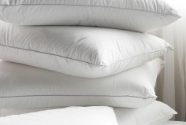 | Подушка из холофайбера*NEW, бязь отбеленная, однокамерная | Ткань верха: бязь отбеленная ГОСТ (стёжка) 100% Наполнитель: Холофайбер*NEW Для изготовления этой модели используется ткань бязь отбеленная ГОСТ, которая простёгана слоем термоскреплённого волокна, это придаёт подушке более привлекательный внешний вид и более комфортные ощущения во время сна на ней. По периметру подушки вшит атласный кант белого цвета. Наполнитель - Холофайбер*NEW - современное качественное волокно, гипоаллергенное, пушистое,, равномерно наполняющее чехол. В использовании этот наполнитель неприхотлив, легко стирается, прекрасно взбивается, хорошо держит форму. | 70х70 | 481 | 416 | 377
 |  |  | 50х70 | 364 | 312 | 279
 |  |  | 60х60 | 383 | 331 | 299
 |  |  | 50х50 | 318 | 273 | 240
 |  |  | 40х60 | 331 | 286 | 260
 | Подушка из лебяжьего пуха, микрофибра, однокамерная | Ткань верха: микрофибра отбеленная (стёжка) 100%пэ Наполнитель: Лебяжий Пух Для изготовления этой модели используется ткань микрофибра белого цвета с тиснением, которая простёгана слоем термоскреплённого волокна, что придаёт изделию более привлекательный внешний вид и удобство во время отдыха. Наполнитель - Лебяжий Пух - силиконизированное волокно самого нового поколения наполнителей: комфортное, гипоаллергенное, воздушное, нежное на ощупь. В использовании неприхотливое, легко стирается, прекрасно взбивается, хорошо держит форму. | 70х70 | 578 | 500 | 455
 |  |  | 50х70 | 442 | 377 | 338
 |  |  | 60х60 | 422 | 364 | 331
 |  |  | 50х50 | 331 | 299 | 266
 |  |  | 40х60 | 377 | 325 | 292
 | Подушка из лебяжьего пуха, тик, однокамерная | Ткань верха: тик отбеленный (стёжка) 100% пэ Наполнитель: Лебяжий Пух Для изготовления этой модели используется ткань тик, 100%пэ, белого цвета "с шашечкой" , которая простёгана слоем термоскреплённого волокна, это придаёт подушке более привлекательный внешний вид и более комфортные ощущения во время сна на ней. Наполнитель - Лебяжий Пух -силиконизированное волокно самого нового поколения наполнителей, комфортное, гипоаллергенное, воздушное, нежное. В использовании неприхотливое, легко стирается, прекрасно взбивается, хорошо держит форму. | 70х70 | 617 | 533 | 474
 |  |  | 50х70 | 448 | 390 | 351
 |  |  | 60х60 | 448 | 390 | 351
 |  |  | 50х50 | 390 | 338 | 305
 |  |  | 40х60 | 390 | 338 | 305
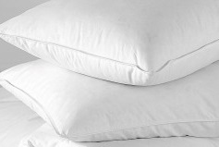 | Подушка из лебяжьего пуха, бязь отбеленная, однокамерная | Ткань верха: бязь отбеленная ГОСТ (стёжка) 100% хлопок Наполнитель: Лебяжий пух Для изготовления этой модели используется ткань бязь отбеленная ГОСТ, 100% хлопок, которая простёгана слоем термоскреплённого волокна, что придаёт подушке более привлекательный внешний вид и более комфортные ощущения во время сна на ней. Наполнитель - Лебяжий Пух -силиконизированное волокно самого нового поколения наполнителей, комфортное, гипоаллергенное, воздушное, нежное. В использовании неприхотливое, легко стирается, прекрасно взбивается, хорошо держит форму. | 70х70 | 682 | 591 | 533
 |  |  | 50х70 | 481 | 416 | 377
 |  |  | 60х60 | 481 | 422 | 383
 |  |  | 50х50 | 396 | 344 | 312
 |  |  | 40х60 | 357 | 357 | 331
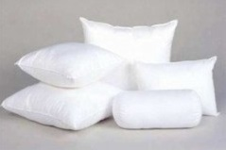 | Подушка из лебяжьего пуха, сатин отбеленный, однокамерная | Ткань верха: сатин отбеленный (стёжка) 100% хлопок Наполнитель: Лебяжий пух Для изготовления этой модели используется ткань страйп-сатин отбеленный, 100% хлопок, которая простёгана слоем термоскреплённого волокна, что придаёт подушке более привлекательный внешний вид и более комфортные ощущения во время сна на ней. В периметр изделия вшит кант атласный белого цвета. Наполнитель - Лебяжий Пух - силиконизированное волокно самого нового поколения наполнителей: комфортное, гипоаллергенное, воздушное, нежное. В использовании неприхотливое, легко стирается, прекрасно взбивается, хорошо держит форму. | 70х70 | 780 | 676 | 611
 |  |  | 50х70 | 572 | 494 | 448
 |  |  | 60х60 | 591 | 513 | 461
 |  |  | 50х50 | 468 | 403 | 357
 |  |  | 40х60 | 533 | 461 | 416
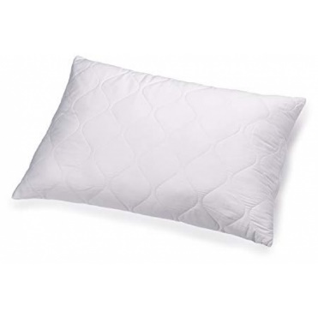 | Подушка из холофайбера*NEW, микрофибра, двухкамерная | Ткань верха: микрофибра отбеленная(стёжка) Наполнитель: Холофайбер*NEW Для изготовления этой модели используется ткань микрофибра белого цвета с тиснением, которая простёгана слоем термоскреплённого волокна, что придаёт изделию более привлекательный внешний вид и удобство во время отдыха. По периметру подушки вшит атласный кант белого цвета. Застёжка-молния вшита по длинной стороне изделия (70см), т.е. от угла до угла. Наполнитель - Холофайбер*NEW - волокно самого нового поколения наполнителей, гипоаллергенное, пушистое. В использовании неприхотливое, легко стирается, прекрасно взбивается, хорошо держит форму. Он вложен в камеру из нетканного полотна белого цвета, которая зашита со всех сторон. Это позволяет при необходимости стирки вынуть камеру с наполнителем, и верхнюю камеру-чехол постирать отдельно, это очень удобно в эксплуатации. | 70х70 | 494 | 429 | 390
 |  |  | 50х70 | 383 | 331 | 299
 |  |  | 60х60 | 390 | 338 | 305
 |  |  | 50х50 | 318 | 273 | 247
 |  |  | 40х60 | 344 | 299 | 266
 | Подушка из холофайбера*NEW, тик, двухкамерная | Ткань верха: тик отбеленный (стёжка) 100% пэ Наполнитель: Холофайбер*NEW Для изготовления этой модели используется ткань тик, 100% пэ, белого цвета "с шашечкой", которая простёгана слоем термоскреплённого волокна, это придаёт подушке более привлекательный внешний вид и более комфортные ощущения во время сна на ней. По периметру подушки вшит атласный кант белого цвета. Застёжка-молния вшита по длинной стороне изделия (70см), т.е. от угла до угла. Наполнитель - Холофайбер*NEW - современное качественное волокно, гипоаллергенное, пушистое,, равномерно наполняющее чехол. В использовании этот наполнитель неприхотлив, легко стирается, прекрасно взбивается, хорошо держит форму. Он вложен в камеру из нетканного полотно белого цвета, которая зашита со всех сторон. Это позволяет при необходимости стирки вынуть камеру с наполнителем, и верхнюю камеру-чехол постирать отдельно, это очень удобно в эксплуатации. | 70х70 | 520 | 448 | 403
 |  |  | 50х70 | 396 | 344 | 312
 |  |  | 60х60 | 403 | 351 | 318
 |  |  | 50х50 | 331 | 286 | 260
 |  |  | 40х60 | 364 | 312 | 279
 | Подушка из холофайбера*NEW, бязь отбеленная, двухкамерная | Ткань верха: бязь отбеленная ГОСТ (стёжка) 100% Наполнитель: Холофайбер*NEW Для изготовления этой модели используется ткань бязь отбеленная ГОСТ, которая простёгана слоем термоскреплённого волокна, это придаёт подушке более привлекательный внешний вид и более комфортные ощущения во время сна на ней. По периметру подушки вшит атласный кант белого цвета. Застёжка-молния вшита по длинной стороне изделия (70см), т.е. от угла до угла. Наполнитель - Холофайбер*NEW - современное качественное волокно, гипоаллергенное, пушистое, равномерно наполняющее чехол. В использовании этот наполнитель неприхотлив, легко стирается, прекрасно взбивается, хорошо держит форму. Он вложен в камеру из нетканного полотна белого цвета, которая зашита со всех сторон. Это позволяет при необходимости стирки вынуть камеру с наполнителем, и верхнюю камеру-чехол постирать отдельно, это очень удобно в эксплуатации. | 70х70 | 591 | 513 | 461
 |  |  | 50х70 | 442 | 383 | 344
 |  |  | 60х60 | 474 | 409 | 370
 |  |  | 50х50 | 377 | 325 | 292
 |  |  | 40х60 | 403 | 351 | 318
 | Подушка из лебяжьего пуха, микрофибра, двухкамерная | Ткань верха: микрофибра отбеленная (стёжка) Наполнитель: Лебяжий Пух, две камеры Для изготовления этой модели используется ткань микрофибра белого цвета с тиснением, которая простёгана слоем термоскреплённого волокна. По периметру подушки вшит атласный кант белого цвета. Застёжка-молния вшита по длинной стороне изделия (70см), т.е. от угла до угла. Наполнитель - Лебяжий Пух - силиконизированное волокно самого нового поколения наполнителей: комфортное, гипоаллергенное, воздушное, нежное на ощупь. В использовании этот наполнитель неприхотлив, легко стирается, прекрасно взбивается, хорошо держит форму. Он вложен в камеру из нетканного полотна белого цвета, которая зашита со всех сторон. Это позволяет при необходимости стирки вынуть камеру с наполнителем, и верхнюю камеру-чехол постирать отдельно, это очень удобно в эксплуатации. | 70х70 | 689 | 598 | 539
 |  |  | 50х70 | 494 | 429 | 390
 |  |  | 60х60 | 520 | 448 | 403
 |  |  | 50х50 | 409 | 351 | 318
 |  |  | 40х60 | 448 | 390 | 351
 | Подушка из лебяжьего пуха, тик, двухкамерная | Ткань верха: тик отбеленный (стёжка) 100% пэ Наполнитель: Лебяжий Пух Для изготовления этой модели используется ткань тик, 100% пэ, белого цвета "с шашечкой" , которая простёгана слоем термоскреплённого волокна, это придаёт подушке более привлекательный внешний вид и более комфортные ощущения во время сна на ней. По периметру подушки вшит атласный кант белого цвета. Застёжка-молния вшита по длинной стороне изделия (70см), т.е. от угла до угла. Наполнитель - Лебяжий Пух -силиконизированное волокно самого нового поколения наполнителей, комфортное, гипоаллергенное, воздушное, нежное. В использовании неприхотливое, легко стирается, прекрасно взбивается, хорошо держит форму. Он вложен в камеру из нетканного полотно белого цвета, которая зашита со всех сторон. Это позволяет при необходимости стирки вынуть камеру с наполнителем, и верхнюю камеру-чехол постирать отдельно, это очень удобно в эксплуатации. | 70х70 | 708 | 611 | 552
 |  |  | 50х70 | 526 | 455 | 409
 |  |  | 60х60 | 526 | 455 | 409
 |  |  | 50х50 | 416 | 357 | 325
 |  |  | 40х60 | 448 | 390 | 357
 | Подушка из лебяжьего пуха, бязь отбеленная, двухкамерная | Ткань верха: бязь отбеленная ГОСТ (стёжка) 100% хлопок Наполнитель: Лебяжий пух Для изготовления этой модели используется ткань бязь отбеленная ГОСТ, 100% хлопок, которая простёгана слоем термоскреплённого волокна, что придаёт подушке более привлекательный внешний вид и более комфортные ощущения во время сна на ней. По периметру подушки вшит атласный кант белого цвета. Застёжка-молния вшита по длинной стороне изделия (70см), т.е. от угла до угла. Наполнитель - Лебяжий Пух - силиконизированное волокно самого нового поколения наполнителей, комфортное, гипоаллергенное, воздушное, нежное. В использовании неприхотливое, легко стирается, прекрасно взбивается, хорошо держит форму. Он вложен в камеру из нетканного полотно белого цвета, которая зашита со всех сторон. Это позволяет при необходимости стирки вынуть камеру с наполнителем, и верхнюю камеру-чехол постирать отдельно, это очень удобно в эксплуатации. | 70х70 | 793 | 689 | 624
 |  |  | 50х70 | 572 | 494 | 448
 |  |  | 60х60 | 591 | 513 | 461
 |  |  | 50х50 | 474 | 409 | 370
 |  |  | 40х60 | 533 | 455 | 409
 | Подушка из лебяжьего пуха, сатин отбеленный, двухкамерная | Ткань верха: сатин отбеленный (стёжка) 100% хлопок Наполнитель: Лебяжий пух Для изготовления этой модели используется ткань страйп-сатин отбеленный, 100% хлопок, которая простёгана слоем термоскреплённого волокна, что придаёт подушке более привлекательный внешний вид и более комфортные ощущения во время сна на ней. В периметр изделия вшит кант атласный белого цвета. Застёжка-молния вшита по длинной стороне изделия (70см), т.е. от угла до угла. Наполнитель - Лебяжий Пух - силиконизированное волокно самого нового поколения наполнителей: комфортное, гипоаллергенное, воздушное, нежное. В использовании неприхотливое, легко стирается, прекрасно взбивается, хорошо держит форму. Он вложен в камеру из нетканного полотно белого цвета, которая зашита со всех сторон. Это позволяет при необходимости стирки вынуть камеру с наполнителем, и верхнюю камеру-чехол постирать отдельно, это очень удобно в эксплуатации. | 70х70 | 897 | 780 | 708
 |  |  | 50х70 | 663 | 572 | 520
 |  |  | 60х60 | 689 | 598 | 539
 |  |  | 50х50 | 539 | 468 | 422
 |  |  | 40х60 | 617 | 533 | 481
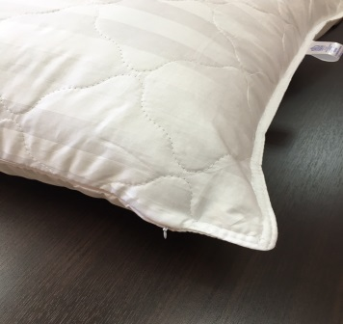 | Подушка из лебяжего пуха, бамбука, сатин отбеленный, двухкамерная | Бамбуковое волокно- это экологически чистое, регенерированное целлюлозное волокно, обладающее полезными свойствами. Подушка "бамбук" 2х камерная, имеет стеганный чехол из страйп- сатина 125г/кв.м.(100% хлопок) с термоскрепленным бамбуковым волокном 100 г/кв.м, на молнии, и внутренний блок с наполнителем искусственный лебяжий пух. Искусственный лебяжий пух- современный, ультратонкий, силиконизированный наполнитель, принимает форму головы и обеспечивает ощущение суперкомфорта, не вызывает аллергии. Благодаря молнии Вы можете легко ухаживать за подушкой и стирать чехол в машинке при температуре 30 градусов. | 70х70 | 959 | 930 | 911
 |  |  | 50х70 | 822 | 797 | 781
 |  |  | 40х60 | 539 | 523 | 512
ОДЕЯЛА
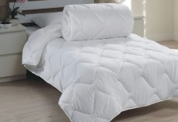 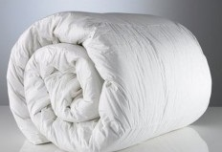 | Одеяло микрофибра / термофайбер 150 гр/м2 | Ткань верха: МИКРОФИБРА – это слегка ворсистая ткань с эффектом «персик», выпускаемая специально для направления "Гостиница" Наполнитель: ТермоФайбер - современное силиконизированное волокно-лёгкое и пушистое, не вызывает чувства дискомфорта | 140х205 | 702 | 578 | 520
 |  |  | 172х205 | 838 | 695 | 624
 |  |  | 200х220 | 1027 | 851 | 760
 |  |  | 220х240 | 1124 | 936 | 838
 | Одеяло микрофибра / термофайбер 200 гр/м2 |  | 140х205 | 754 | 624 | 559
 |  |  | 172х205 | 910 | 754 | 669
 |  |  | 200х220 | 1105 | 916 | 832
 |  |  | 220х240 | 1222 | 1007 | 903
 | Одеяло микрофибра / термофайбер 300 гр/м2 |  | 140х205 | 877 | 728 | 643
 |  |  | 172х205 | 1053 | 871 | 773
 |  |  | 200х220 | 1287 | 1066 | 949
 |  |  | 220х240 | 1404 | 1163 | 1040
 | Одеяло микрофибра / термофайбер 400 гр/м2 |  | 140х205 | 975 | 812 | 728
 |  |  | 172х205 | 1170 | 975 | 877
 |  |  | 200х220 | 1443 | 1196 | 1072
 |  |  | 220х240 | 1599 | 1326 | 1183
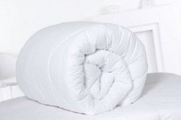 | Одеяло микрофибра / бамбук 150 гр/м2 | Ткань верха: МИКРОФИБРА – это слегка ворсистая ткань с эффектом «персик», выпускаемая специально для направления "Гостиница" Наполнитель: Бамбук - гипоаллергенное волокно с великолепными гигиеническими свойствами | 140х205 | 708 | 591 | 533
 |  |  | 172х205 | 858 | 715 | 637
 |  |  | 200х220 | 1053 | 871 | 780
 |  |  | 220х240 | 1157 | 962 | 858
 | Одеяло микрофибра / бамбук 200 гр/м2 |  | 140х205 | 767 | 637 | 572
 |  |  | 172х205 | 923 | 767 | 689
 |  |  | 200х220 | 1144 | 949 | 845
 |  |  | 220х240 | 1248 | 1033 | 923
 | Одеяло микрофибра / бамбук 300 гр/м2 |  | 140х205 | 897 | 741 | 663
 |  |  | 172х205 | 1079 | 897 | 806
 |  |  | 200х220 | 1313 | 1092 | 981
 |  |  | 220х240 | 1456 | 1196 | 1072
 | Одеяло микрофибра / бамбук 400 гр/м2 |  | 140х205 | 1007 | 838 | 754
 |  |  | 172х205 | 1222 | 1014 | 910
 |  |  | 200х220 | 1508 | 1248 | 1118
 |  |  | 220х240 | 1657 | 1378 | 1222
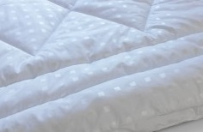 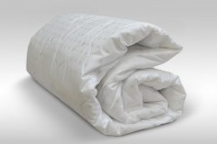 | Одеяло поплекс / термофайбер 150 гр/м2 | Ткань верха: Поплекс - это современная плотная дышащая ткань, аналог тика, выпускаемая специально для направления "Гостиница" Наполнитель: Термофайбер - современное силиконизированное волокно-лёгкое и пушистое, не вызывает чувство дискомфорта | 140х205 | 832 | 689 | 617
 |  |  | 172х205 | 1001 | 832 | 747
 |  |  | 200х220 | 1222 | 1014 | 910
 |  |  | 220х240 | 1352 | 1118 | 994
 | Одеяло поплекс / термофайбер 200 гр/м2 |  | 140х205 | 884 | 734 | 663
 |  |  | 172х205 | 1066 | 884 | 793
 |  |  | 200х220 | 1300 | 1079 | 968
 |  |  | 220х240 | 1423 | 1183 | 1066
 | Одеяло поплекс / термофайбер 300 гр/м2 |  | 140х205 | 994 | 825 | 741
 |  |  | 172х205 | 1202 | 1001 | 897
 |  |  | 200х220 | 1469 | 1222 | 1092
 |  |  | 220х240 | 1625 | 1339 | 1202
 | Одеяло поплекс / термофайбер 400 гр/м2 |  | 140х205 | 1111 | 923 | 825
 |  |  | 172х205 | 1345 | 1118 | 994
 |  |  | 200х220 | 1638 | 1365 | 1222
 |  |  | 220х240 | 1794 | 1495 | 1339
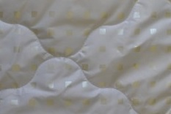 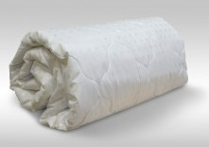 | Одеяло поплекс / лебяжий пух или бамбук 150 гр/м2 | Ткань верха: Тик пэ (поплекс) - это современная плотная дышащая ткань, выпускаемая специально для направления "Гостиница" Наполнитель: Лебяжий Пух или Бамбук - гипоаллергенное волокно с великолепными гигиеническими свойствами | 140х205 | 845 | 702 | 624
 |  |  | 172х205 | 1014 | 845 | 754
 |  |  | 200х220 | 1248 | 1040 | 923
 |  |  | 220х240 | 1378 | 1144 | 1014
 | Одеяло поплекс / лебяжий пух или бамбук 200 гр/м2 |  | 140х205 | 910 | 754 | 669
 |  |  | 172х205 | 1085 | 903 | 806
 |  |  | 200х220 | 1339 | 1105 | 988
 |  |  | 220х240 | 1482 | 1222 | 1085
 | Одеяло поплекс / лебяжий пух или бамбук 300 гр/м2 |  | 140х205 | 1033 | 858 | 760
 |  |  | 172х205 | 1235 | 1027 | 923
 |  |  | 200х220 | 1521 | 1261 | 1124
 |  |  | 220х240 | 1677 | 1391 | 1235
 | Одеяло поплекс / лебяжий пух или бамбук 400 гр/м2 |  | 140х205 | 1144 | 949 | 851
 |  |  | 172х205 | 1384 | 1150 | 1027
 |  |  | 200х220 | 1703 | 1417 | 1261
 |  |  | 220х240 | 1859 | 1547 | 1384
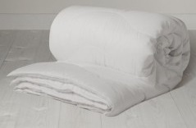 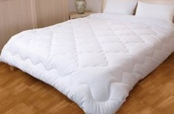 | Одеяло бязь / термофайбер 150 гр/м2 | Ткань верха: бязь отбеленная ГОСТ – это плотная ткань полотняного переплетения, 100% хлопок Наполнитель: Термофайбер - современное силиконизированное волокно-лёгкое и пушистое, не вызывает чувство дискомфорта | 140х205 | 1014 | 845 | 793
 |  |  | 172х205 | 1235 | 1027 | 955
 |  |  | 200х220 | 1521 | 1261 | 1170
 |  |  | 220х240 | 1664 | 1378 | 1280
 | Одеяло бязь / термофайбер 200 гр/м2 |  | 140х205 | 1066 | 884 | 825
 |  |  | 172х205 | 1293 | 1079 | 1007
 |  |  | 200х220 | 1586 | 1319 | 1228
 |  |  | 220х240 | 1742 | 1443 | 1345
 | Одеяло бязь / термофайбер 300 гр/м2 |  | 140х205 | 1196 | 994 | 936
 |  |  | 172х205 | 1469 | 1215 | 1131
 |  |  | 200х220 | 1774 | 1475 | 1378
 |  |  | 220х240 | 1950 | 1625 | 1514
 | Одеяло бязь / термофайбер 400 гр/м2 |  | 140х205 | 1300 | 1085 | 1014
 |  |  | 172х205 | 1592 | 1326 | 1235
 |  |  | 200х220 | 1943 | 1618 | 1508
 |  |  | 220х240 | 2132 | 1774 | 1651
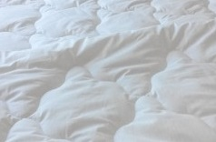 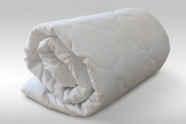 | Одеяло бязь / бамбук 150 гр/м2 | Ткань верха: БЯЗЬ отбеленная ГОСТ – это плотная ткань полотняного переплетения, 100% ХЛОПОК Наполнитель: Бамбук - гипоаллергенное волокно с великолепными гигиеническими свойствами | 140х205 | 1053 | 871 | 812
 |  |  | 172х205 | 1280 | 1066 | 981
 |  |  | 200х220 | 1547 | 1287 | 1202
 |  |  | 220х240 | 1703 | 1417 | 1313
 | Одеяло бязь / бамбук 200 гр/м2 |  | 140х205 | 1111 | 923 | 851
 |  |  | 172х205 | 1339 | 1111 | 1033
 |  |  | 200х220 | 1631 | 1358 | 1267
 |  |  | 220х240 | 1787 | 1488 | 1391
 | Одеяло бязь / бамбук 300 гр/м2 |  | 140х205 | 1228 | 1020 | 949
 |  |  | 172х205 | 1495 | 1241 | 1157
 |  |  | 200х220 | 1820 | 1514 | 1410
 |  |  | 220х240 | 2002 | 1664 | 1547
 | Одеяло бязь / бамбук 400 гр/м2 |  | 140х205 | 1345 | 1118 | 1040
 |  |  | 172х205 | 1638 | 1358 | 1267
 |  |  | 200х220 | 2002 | 1664 | 1547
 |  |  | 220х240 | 2210 | 1833 | 1703
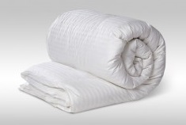 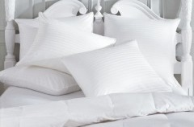 | Одеяло страйп-сатин / бамбук 150 гр/м2 | Ткань верха: страйп-сатин отбеленный – это ткань премиум-класса, плотностью 130гр./м.кв., 100% хлопок, выпускаемая специально для направления "Гостиница" Наполнитель: Бамбук - гипоаллергенное волокно с великолепными гигиеническими свойствами | 140х205 | 1807 | 1501 | 1313
 |  |  | 172х205 | 2223 | 1846 | 1612
 |  |  | 200х220 | 2652 | 2210 | 1924
 |  |  | 220х240 | 2925 | 2424 | 2112
 | Одеяло страйп-сатин / бамбук 200 гр/м2 |  | 140х205 | 1865 | 1553 | 1352
 |  |  | 172х205 | 2288 | 1904 | 1664
 |  |  | 200х220 | 2756 | 2288 | 2028
 |  |  | 220х240 | 3016 | 2509 | 2223
 | Одеяло страйп-сатин / бамбук 300 гр/м2 |  | 140х205 | 2002 | 1664 | 1456
 |  |  | 172х205 | 2470 | 2054 | 1781
 |  |  | 200х220 | 2990 | 2489 | 2164
 |  |  | 220х240 | 3276 | 2730 | 2379
 | Одеяло страйп-сатин / бамбук 400 гр/м2 |  | 140х205 | 2132 | 1768 | 1540
 |  |  | 172х205 | 2613 | 2171 | 1898
 |  |  | 200х220 | 3185 | 2652 | 2314
 |  |  | 220х240 | 3510 | 2925 | 2535
НАМАТРАСНИКИ
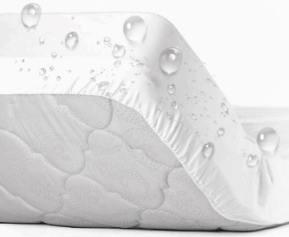 | Наматрасник "Аквастоп"на резинке по кругу (с бортом) | Наматрасник с водозащитным слоем в форме чехла на резинке. Наматрасник имеет боковые стенки 20 см по всему периметру выполненные из отбеленной бязи. Наматрасник с влагозащитным слоем поможет уберечь ваш матрас от загрязнений и попадания жидкости. С этим аксессуаром вы значительно повысите срок эксплуатации матраса. Ткань: 100% хлопок Плотность: 160 гр/м2 | 60х120х20 | 512 | 496 | 486
 |  |  | 70х140х20 | 737 | 714 | 700
 |  |  | 70х200х20 | 737 | 714 | 700
 |  |  | 80х200х20 | 897 | 870 | 852
 |  |  | 90х200х20 | 936 | 907 | 889
 |  |  | 120х200х20 | 1092 | 1059 | 1037
 |  |  | 140х200х20 | 1222 | 1185 | 1160
 |  |  | 160х200х20 | 1326 | 1286 | 1259
 |  |  | 180х200х20 | 1449 | 1405 | 1376
 | Наматрасник "Аквастоп", 4 резинки по углам | Ткань водонепроницаемая с применением технологии термоламинирования. Благодаря наличию полиуретановой мембраны, такой наматрасник не пропускает влагу, но при этом дышит. Махровая основа прекрасно впитывает влагу, не создавая эффекта теплицы. Ткань: Махровая, 80% хлопок 20% п/э Плотность: 160 гр/м2 | 60х120 | 435 | 421 | 413
 |  |  | 70х140 | 676 | 655 | 642
 |  |  | 70х200 | 676 | 655 | 642
 |  |  | 80х200 | 747 | 724 | 709
 |  |  | 90х200 | 793 | 769 | 753
 |  |  | 120х200 | 858 | 832 | 815
 |  |  | 140х200 | 955 | 926 | 907
 |  |  | 160х200 | 1072 | 1039 | 1018
 |  |  | 180х200 | 1332 | 1292 | 1265
 |  |  | 200х200 | 1443 | 1399 | 1370
 | Наматрасник микрофибра (ультрастеп) 4 резинки по углам | Классический стеганый наматрасник с резинками по углам. Тип стежки ультростеп. Тканью чехла служит плотная микрофибра, наполнителем - синтепон плотностью 50г/м. Оптимальное решение для гостиниц всех уровней. Ткань: микрофибра, 100% синтетика | 60х120 | 338 | 327 | 321
 |  |  | 70х200 | 416 | 403 | 395
 |  |  | 80х200 | 481 | 466 | 456
 |  |  | 90х200 | 500 | 485 | 475
 |  |  | 120х200 | 598 | 580 | 568
 |  |  | 140х200 | 643 | 623 | 610
 |  |  | 160х200 | 734 | 711 | 697
 |  |  | 180х200 | 793 | 769 | 753
 |  |  | 200х200 | 845 | 819 | 802

